Taul1
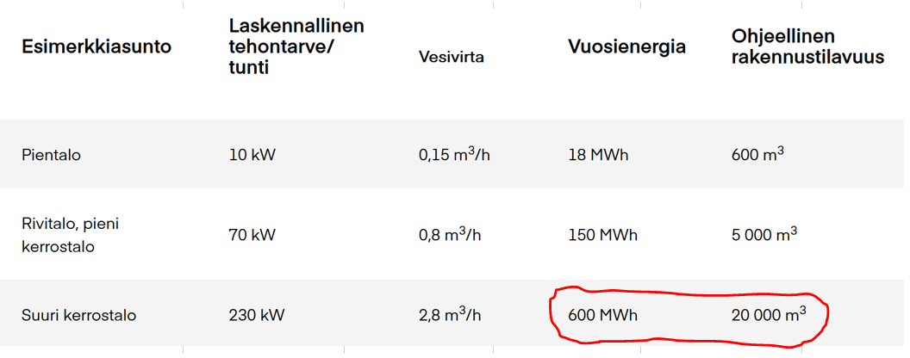
 | Saneerauskustannusten vertailu kerrostalojen tyyppirakenneratkaisuilla

 |  |  | YP | AP | US | OVET | YHTEENSÄ
1 |  | yksikköhinta | 50 € | 1,325 € | 182 € | 2,355 € | 4,082
 |  | lähtötilanne | 40,216 € | 1,059,816 € | 327,744 € | 9,420 € | 1,483,096
 |  | 30v elinkaari | 1,341 € | 35,327 € | 10,925 € | 314 € | 49,437

2 |  | yksikköhinta | 19 € | 1,396 € | 106 € | 2,736 € | 4,258
 |  | lähtötilanne | 15,536 € | 1,116,856 € | 191,430 € | 10,945 € | 1,334,767
 |  | 30v elinkaari | 518 € | 37,229 € | 6,381 € | 365 € | 44,492

3 |  | yksikköhinta | 1,267 € | 1,267 € | 1,267 € | 2,736 € | 6,537
 |  | lähtötilanne | 1,013,416 € | 1,013,416 € | 2,280,186 € | 10,945 € | 4,317,963
 |  | 30v elinkaari | 33,781 € | 33,781 € | 76,006 € | 365 € | 143,932
 |  | 50v elinkaari | 20,268 € | 20,268 € | 45,604 € | 219 € | 86,359

4 |  | yksikköhinta | 254 € | 113 € | 212 € | 2,486 € | 3,448
 |  | lähtötilanne | 202,904 € | 90,336 € | 381,096 € | 9,944 € | 787,801
 |  | 30v elinkaari | 6,763 € | 3,011 € | 12,703 € | 331 € | 26,260
 |  | Määrä | 800 | 800 | 1800 | 4

